Hoja1
AVALUO DE MEJORAS

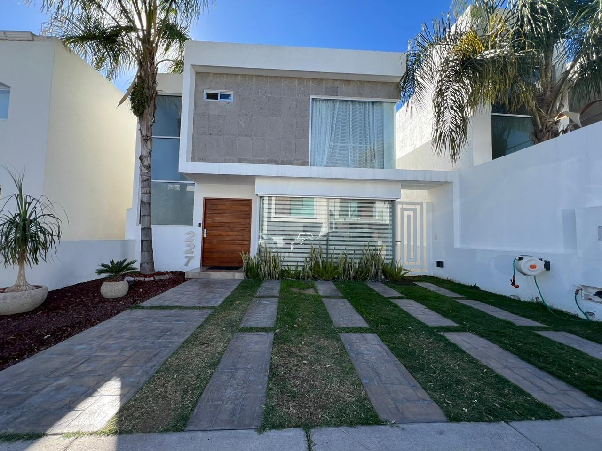

I. | INMUEBLE QUE SE AVALUA |  |  | CASA HABITACION
 |  |  |  | Avenida del Valle 1201 #1201, Colonia Cavalia, C.P. 20326

 |  |  | PROPIETARIO | XXXXXXXXXXXXXXX
 |  |  | VALUADOR | ING. MARIO ALBERTO GARCIA AMEZQUITA
 |  |  | No. SOCIO COLEGIO DE VALUADORES | SAC-XXXXXXXXX
 |  |  | ESPECIALIDAD | INMUEBLES
 |  |  | FECHA DE AVALUO | 2024-10-18
 |  |  | UBICACIÓN DE AVALUO | Avenida del Valle 1201 #1201, Colonia Cavalia, C.P. 20326
 |  |  |  | MUNICIPIO AGUASCALIENTES, AGUASCALIENTES
 |  |  | LOTE | L-5
 |  |  | MANZANA | M-4
 |  |  | REGIMEN DE PROPIEDAD | PRIVADA
 |  |  | OBJETO DE AVALUO | ESTIMAR VALOR COMERCIAL DE LAS MEJORAS
 |  |  | PROPOSITO DE AVALUO | CALCULO DE I.S.R.
 |  |  | CUENTA CATASTRAL | XX-XXXX-XX-XXXX-XXX-XXX
 |  |  | CUENTA PREDIAL | UXXXXXX
 |  |  | FOLIO REAL | NO EXISTE
 |  |  | ESCRITURA | XXXXXXXXXXXXXXX

$ | VALOR REFERIDO A FEBRERO 2020 |  |  |  |  | $7,342,629.23 |  | PESOS

II. | CARACTERISTICAS URBANAS

 |  | CLASIFICACION DE ZONA | RESIDENCIAL
 |  | TIPOS DE CONSTRUCCION | CASAS UNIFAMILIARES
 |  | INDICES DE SATURACION | 75%
 |  | POBLACION | 70%
 |  | CONTAMINACION AMBIENTAL | BAJA
 |  | USO DE SUELO | HABITACIONAL RESIDENCIAL
 |  | VÍAS DE ACCESO IMPORTANCIA | AV AGUASCALIENTES
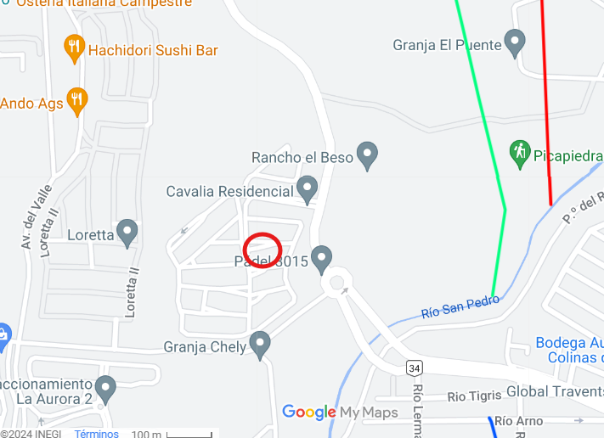
SERVICIOS
R | AGUA | * | GAS NATURAL
R | LUZ | R | TV POR CABLE
R | DRENAJE | R | INTERNET
R | TELEFONO | R | VIGILANCIA
R | PARQUES | R | ABASTO
* | ESCUELAS | R | OFICINAS
* | HOSPITAL | R | PAVIMENTOS
R | GUARNICIONES | R | BANQUETAS

III. | TERRENO

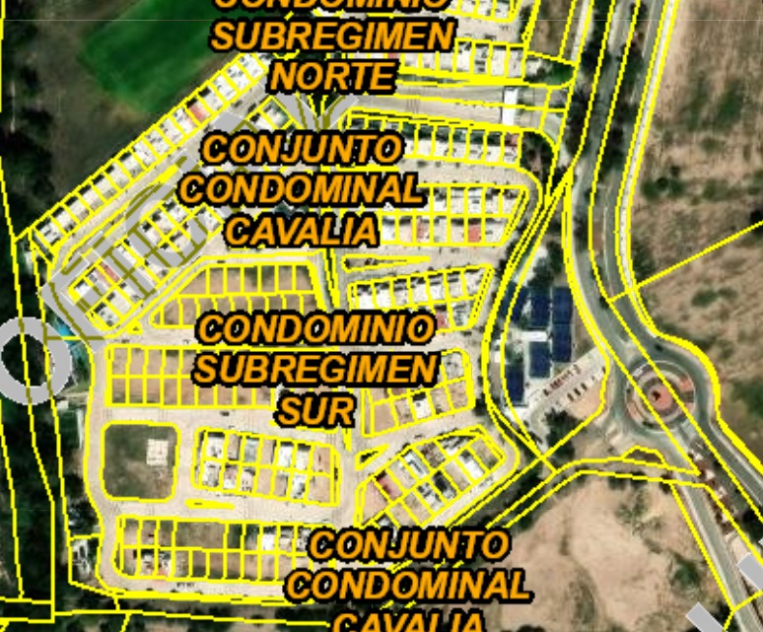
TRAMOS DE CALLES |  | NORTE:
TRANSVERSALES, |  | SUR:
LIMÍTROFES Y |  | ESTE:
ORIENTACION |  | OESTE:

MEDIDAS Y COLINDANCIAS
NORESTE: | 8.38m | PREDIO 10
SURESTE: | 17.00 m | PREDIO 12
SUROESTE: | 11.00m | CIRCUITO PRIETO
NOROESTE: | 13.96 m | AREA COMUN
NOROESTE: | 4.01m | CIRCUITO PRIETO

TOPOGRAFIA Y CONFIG. |  | TERRENO IRREGULAR PLANO
CARACT. PANORAMICAS |  | VISTA NORMAL
SERVIDUMBRE Y RESTRICC. |  | LAS PROPIAS DEL REGIMEN DEL CONDOMINIO

FALLAS
NO SE APRECIAN FALLAS CERCANAS SEGÚN EL SISTEMA DE
INFORMACION DE FALLAS GEOLOGICAS Y GRIETAS (Sifagg)

GEORREFERENCIA
X=776260 |  | Y=242426
21°54´5.336"N 102°22´59.036W

IV. | DESCRIPCION GENERAL DEL INMUEBLE

SUPERFICIES
 |  |  |  |  |  |  | USO ACTUAL: | CASA DESHABITADA
 | CONSTRUCCION | RESIDENCIAL |  |  |  |  | ESPACIOS CONSTRUIDOS: | 16
 | TIPO | HABITACIONAL |  |  |  |  | NUMERO DE NIVELES: | 2
 | AREAS CONSTRUIDAS | 198.83 | M2 |  |  |  | EDAD APROXIMADA: | 0
 |  |  |  |  |  |  | VIDA UTIL REMANENTE: | 60
 | SUP. DE TERRENO | 183 | M2 |  |  |  | ESTADO DE CONSERVACION: | EXCELENTE
 |  |  |  |  |  |  | CALIDAD DEL PROYECTO: | MUY BUENA
 |  |  |  |  |  |  | UNIDADES RENTABLES: | NO APLICA

V. | CONSIDERACIONES PREVIAS AL AVALÚO

AMPLIACION DE LA DESCRIPCION DEL INMUEBLE:
CASA HABITACIONAL EN FRACCIONAMIENTO RESIDENCIAL CON TODOS LOS SERVICIOS. EL SOLICITANTE MANIFIESTA QUE
ADQUIRIÓ EL TERRENO BALDIO, EN EL CUAL CONSTRUYÓ POR SU CUENTA LOS 197.25 M2 EXISTENTES, LOS CUALES
TERMINÓ EN FEBRERO DEL 2020.
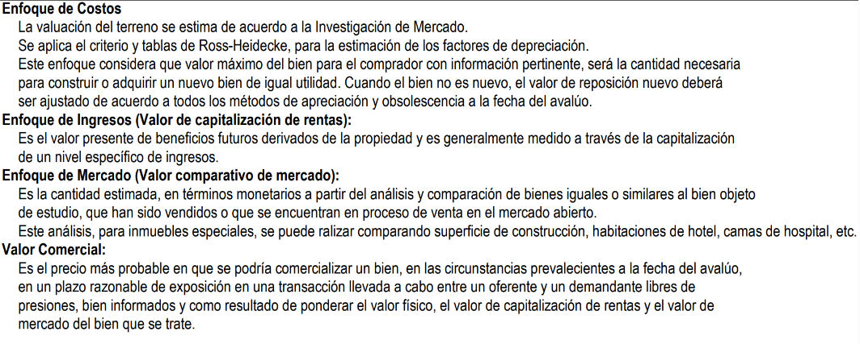

COMENTARIOS GENERALES, SUPUESTOS, EXCLUSIONES Y CONDICIONES LIMITADAS AL AVALUO
El presente análisis presupone que no existe una restricción legal en cuanto a la posesión del bien y al
uso lícito del mismo. Los valores de la calle y de mercado se estiman con base en la homologación de los
comparables obtenidos en la investigación del mercado inmobiliario de la zona de ubicación del inmueble
y zonas de características similares. La homologación considera las condiciones del inmueble que se analiza.

FACTORES DE HOMOLOGACION EMPLEADOS
sup | Superficie construída / terreno |  |  |  | csp | Calidad de los serv. Públicos (0-10)
neg | Factor de negoaciación |  |  |  | ec | Estado de conservación
fub | Factor de ubicación dentro de la colonia |  |  |  | proy | Calidad del proyecto

Vl. | INVESTIGACIÓN DE MERCADO

TERRENOS EN VENTA
1 |  | 2 |  | 3 |  | 4

 | NO APLICA

VlI. | APLICACIÓN DEL ENFOQUE COMPARATIVO DE MERCADO

TERRENOS EN VENTA
 |  | 1 |  | 2 |  | 3 |  | 4
Vum$
sup
neg
fub
csp
top
for
tfr
fesq
FACT. DE HOMOLOGACION |  | 0.000 |  | 0.000 |  | 0.000 |  | 0.000
VALOR UNITARIO DEL |  | 0.00 |  | 0.00 |  | 0.00 |  | 0.00
TERRENO HOMOLOGADO
 |  | SUPERFICIE | 0.00 |  | PRECIO DE MERCADO PONDERADO |  |  | 0.00 | $/M2
 |  | INDIVISO | 100% |  | VALOR DEL TERRENO |  | NO APLICA

VlII. | APLICACIÓN DEL ENFOQUE DE COSTOS (VALOR FISICO O DIRECTO)

TERRENO
FRACCION |  | AREA (M2) |  | FACTOR |  | VALOR U. |  | TOTAL
UNICA |  | 183 |  | 1 |  | $10,000.00 |  | $1,830,000.00

 |  | VALOR DEL TERRENO |  |  |  |  |  | $1,830,000.00

FACTORES
 | INTERCIUDAD | SISMICIDAD | ECON. A ESCALA
CD MEXICO | 0.897 | 0.98 | 1.125

MEJORAS
FRACCION | AREA (M2) | VALOR UNIT. | FACT | VRN | edad | ec | vut | fec | vnr
CONSTRUCCINES | 198.50 | $23,453.46 | 0.9889425 | $4,604,033.49 | 4 | 0.95 | 60 | 0.9286 | $4,275,127.91
TERRAZA | 9.34 | $1,800.00 | 1.1025 | $18,535.23 | 4 | 0.95 | 60 | 0.9286 | $17,211.10
COCHERA | 30.88 | $4,200.00 | 0.9889425 | $128,261.89 | 4 | 0.95 | 60 | 0.9286 | $119,099.04
ROOF GARDEN SIN TECHAR | 19.00 | $1,800.00 | 1.1025 | $37,705.50 | 4 | 0.95 | 45 | 0.9179 | $34,610.98
ROOF GARDEN TECHADO | 24.78 | $23,453.46 | 0.9889425 | $574,750.38 | 4 | 0.95 | 60 | 0.9286 | $533,691.03
AREA DE LAVADO | 6.29 | $1,800.00 | 1.1025 | $12,482.51 | 4 | 0.95 | 60 | 0.9286 | $11,590.77
BARDAS Y PRETILES | 45.53 | $5,864.49 | 0.9889425 | $264,057.76 | 4 | 0.95 | 50 | 0.9223 | $243,547.72
COCINA INTEGRAL | 4.50 | $45,000.00 | 0.9889425 | $200,260.86 | 4 | 0.95 | 30 | 0.8934 | $178,917.71
CISTERNA | 1.00 | $97,193.70 | 1.1025 | $107,156.05 | 4 | 0.95 | 50 | 0.9223 | $98,832.97
VALOR NETO DE REPOSICION |  |  |  | $5,947,243.66 | VALOR NETO DE REPOSICION |  |  | $5,512,629.23

IX. | APLICACIÓN DEL ENFOQUE DE INGRESOS (VALOR DE CAPITALIZACION DE RENTAS)

 |  |  |  | RESULTADO DE LA APLICACIÓN DEL ENFOQUE DE INGRESOS | VALOR DE CAPITALIZACION |  |  | NO APLICA

X. | RESUMEN DE VALORES

 | ENFOQUE COMPARATIVO DE MERCADO (VALOR COMPARATIVO DE MERCADO) |  |  |  |  |  |  | NO APLICA
 | ENFOQUE DE COSTOS (VALOR FISICO O DIRECTO, NETO DE REPOSICION) |  |  |  |  |  |  | $7,342,629.23
 | ENFOQUE DE INGRESOS (VALOR DE CAPITALIZACION DE RENTAS) |  |  |  |  |  |  | NO APLICA

XI. | CONSIDERACIONES PREVIAS A LA CONCLUSION

XII. | CONCLUSION

VALORES ACTUALES
 | VALOR ACTUAL FISICO |  |  |  |  |  |  | $7,342,629.23

 | VALUADOR
 | NOMBRE:
 | N° DE REGISTRO COLEGIO DE VALUADORES DEL ESTADO DE AGS.
 | ESPECIALIDAD: INMUEBLES
 | CEDULA ESPECIALIDAD EN V
 | CEDULA MAESTRIA EN VALUACION

XIII. | CROQUIS

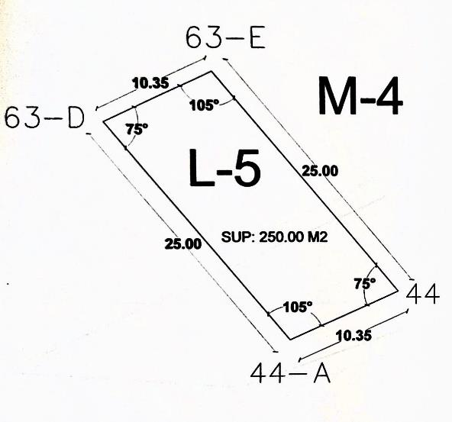

XIV. | REPORTE FOTOGRAFICO

